1.게임 설명
1. 게임 설명
 | 3 라운드 : 기획서, 게임 설명
2. 시스템 기획

3. 레벨 기획 | 게임 설명

4. UI 및 카메라 | 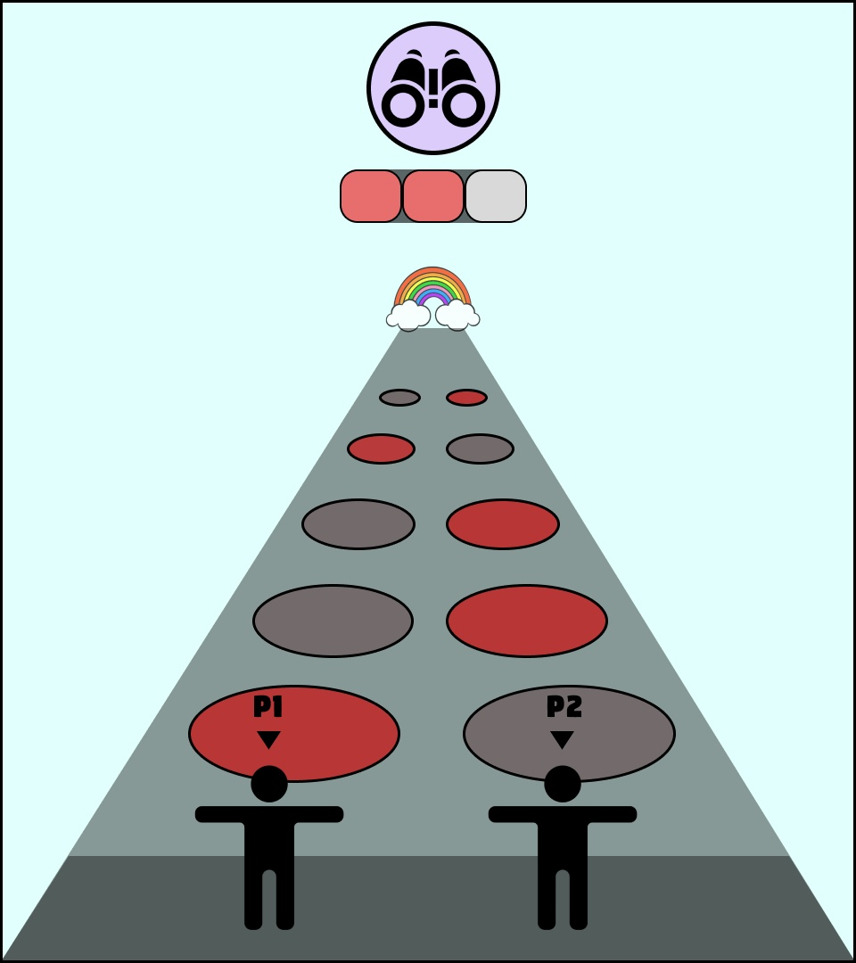 | - 두 명의 플레이어가 진짜 발판만을 찾아 점프하여 상대보다 먼저 결승선에 도달하는 게임 - 한 계층에는 두 개의 발판이 존재함 그 중 하나는 진짜 발판, 하나는 가짜 발판임 - 가짜 발판을 밟을 경우 플레이어는 추락함 - 세이브 포인트는 1곳이 존재하며 출발지점 > 세이브 포인트 > 결승선 사이에 발판은 총 6계층이 존재 - 플레이어가 추락하면 세이브 포인트 위치로 되돌아감 - 세이브 포인트에 도달 시, '투시경 아이템'을 획득, 투시경 아이템 사용 시, 다음 계층의 진짜 발판을 보여줌.

2.시스템 기획
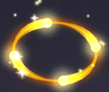
1. 게임 설명
 |  | 플레이어 조작
2. 시스템 기획

3. 레벨 기획 |  | 점프 | 1p | 2p | 입력 시, 플레이어 캐릭터가 다음 발판을 향해 점프 합니다. 방향키 입력이 없을 경우 캐릭터가 바라보고 있는 방향을 통해 점프 합니다.
 |  |  | SPACE BAR | Numpad 0
4. UI 및 카메라
 |  |  | 애니메이션 |  | Unity 캐릭터 에셋 'RPG Tiny Hero Wave PBR' 내에 포함된 'Jump spin' 애니메이션 사용

 |  | 방향 설정 | 1p | 2p | 방향 조작 키 1회 입력 시, 방향이 설정된다. (키다운 x)
 | 테스트 필요 |  | A, D | Numpad 4, 6

 |  | 아이템 사용 | 1p | 2p | 투시경 아이템을 사용합니다
 |  |  | F | Numpad 9

 |  | 레벨 구성 및 발판 오브젝트

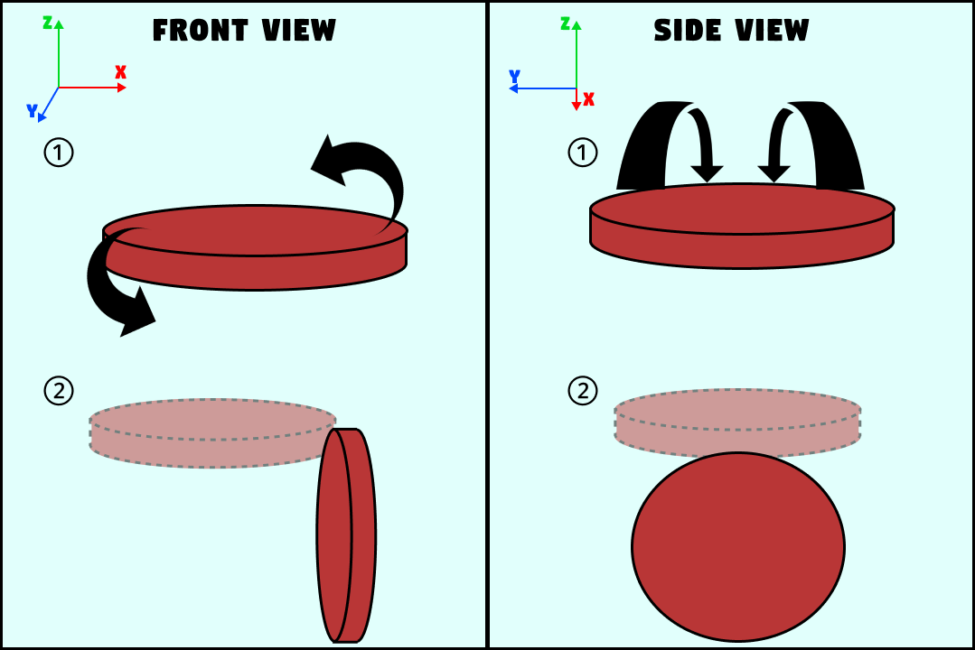
 |  | 참고 이미지 |  |  |  | 항목
 |  |  |  |  |  | 세부 설명 | [설명1] 발판 오브젝트는 12계층으로 이루어져 있으며, 한 계층에는 진짜 발판과 가짜 발판 2개, 총 24개가 존재한다. [설명2] 구역은 총 5구역으로 나뉜다. 플레이어 시작 구역 > 1구간 > 세이브포인트 > 2구간 > 결승점 [설명3] 발판은 1구간과 2구간에 생성되며, 각 구간에 6개의 계층이 생성된다. [설명4] 진짜 발판은 충돌 콜리전을 설정, 가짜 발판에는 충돌 콜리전을 넣지 않는다. [설명5] 가짜 발판으로 뛰었을 경우 가짜 발판은 y축을 기준으로 90도 회전하여 발판이 아래쪽을 향하여 플레이어가 추락한다. [설명6] 회전한 발판은 5초 뒤 원래의 자리로 돌아온다.

 |  |  |  |  |  | 구현 방식 | - 가짜 발판 좌측 하단 꼭짓점에서 레이캐스트를 이용해 캐릭터가 감지 되었을 때, [설명5] 수행

 |  | 아이템(투시경)

 |  | 세부 설명
 |  | - 아이템(투시경)은 플레이어가 세이브 포인트에 도달하면 자동으로 플레이어에게 지급됩니다. - 아이템 사용 시, 플레이어는 다음 계층의 정답 발판을 이펙트를 통해 알 수 있습니다. |  |  |  | 이펙트 | 정답 발판에 "Casual RPG VFX" 를 사용하여 플레이어에게 정답 발판임을 알림

 |  |  |  |  |  | 사용 시 사운드 | "UI & Item Sound Effect Jingles" 사용

 |  |  |  |  |  | 구현 방법 | 플레이어에게 JumpCount 를 부여, 본인의 위치에 대한 정보를 저장하고, 해당 JumpCount+1 계층에 있는 진짜 발판의 정보를 이펙트를 통해 보여준다.

 |  | 기타 사항

 |  | 배경 음악 |  | Platformer Party Battle! "Runaway Train Looping" 사용

3. UI 및 카메라
1. 게임 설명
 | 카메라
2. 시스템 기획
 | 참고 이미지 |  | 세부 설명
3. UI 및 카메라 | 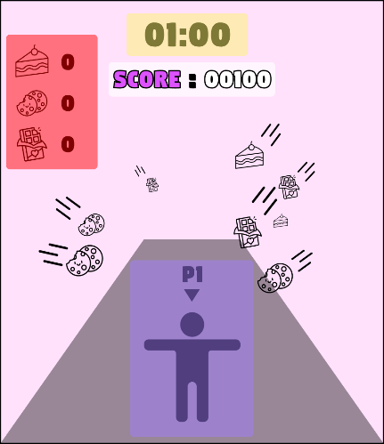  |  | - 플레이어는 동일한 필드에 있지만, 전체 화면을 2분할하여 좌측 화면에 1P, 우측 화면에 2P의 플레이 화면을 보여준다. - 캐릭터의 카메라는 숄더 뷰 - 캐릭터와 카메라의 거리는 실제 플레이 화면을 보고 결정

 | UI

 | 시점 | 참고 이미지 |  | 세부 설명
 | 상시 | 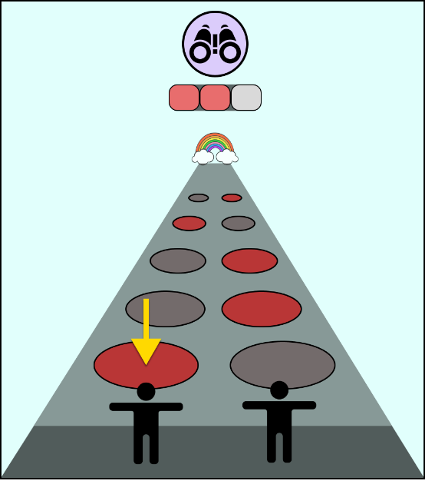 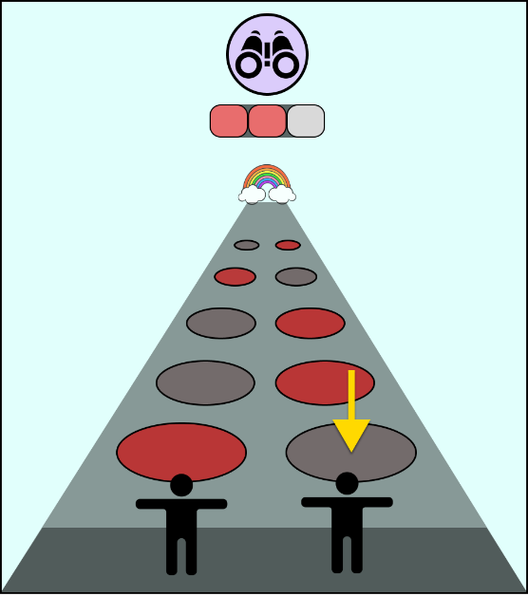 |  | - 플레이어가 바라보고 있는 방향을 나타내는 가이드 UI만 출력

 | 게임 시작 | 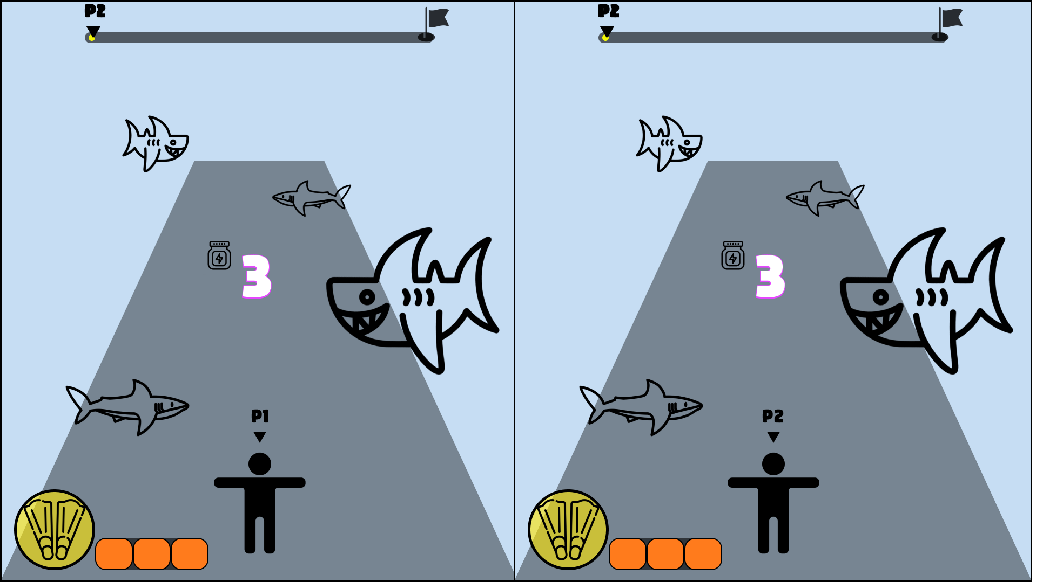 |  | - 게임이 시작되고 나타나는 UI - 게임의 시작을 알리는 카운트 다운 UI - 시간에 맞춰 '3', '2', '1' 텍스트 출력

 | 게임 종료 | 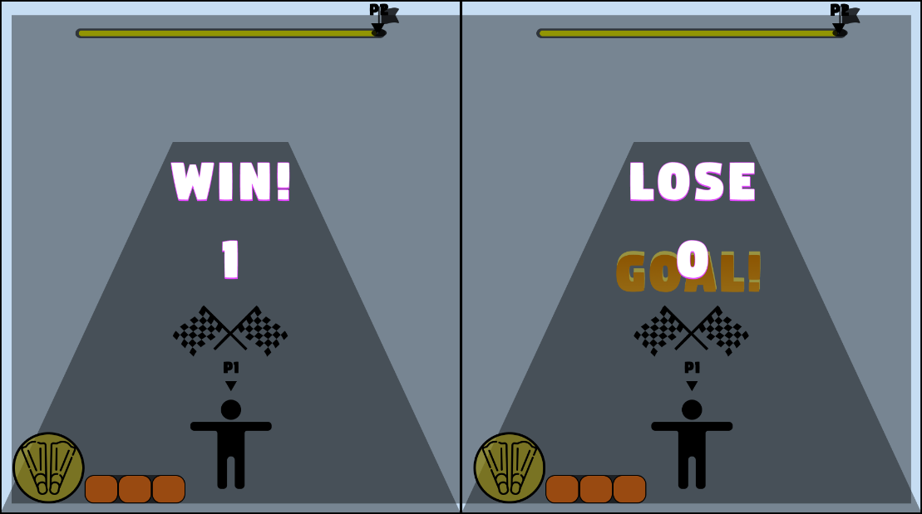 |  | - 한 명의 플레이어가 결승선에 도착했을 경우, 화면 중앙에 'GOAL!' 텍스트 출력 - 이후 3초뒤 화면이 어두워지며 게임의 종료와 플레이어 승패를 나타내는 UI - 승자에게는 'WIN!'의 텍스트를, 패자에게는 'LOSE' 텍스트를 띄움 - 하단에 전체 승점을 나타내는 UI 출력

